浜野さんより
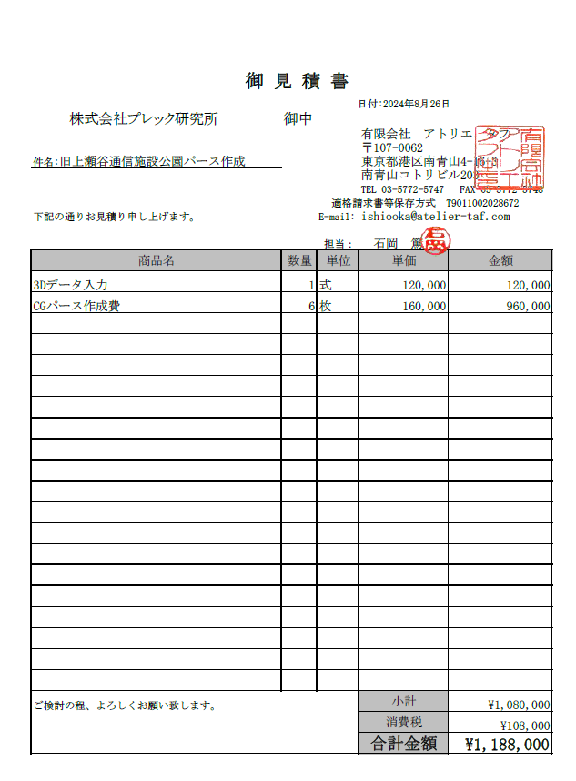
（仮称）旧上瀬谷通信施設公園実施設計業務委託（その3）
コンセプトシート作成作業 見積
内訳書
名称 |  |  | 金額 |  | 摘要
1 | 直接人件費 |  | 1,583,500 |  | 直接人件費明細遺書 参照
2 | 直接経費 |  | 1,080,000 |  | 直接経費明細書 参照
3 | 直接原価 |  | 2,663,500 |  | （直接人件費）＋（直接経費）
4 | その他原価 |  | 852,714 |  | （直接人件費）×α／（1-α） ※α＝35％
5 | 業務原価 |  | 3,516,214 |  | （直接原価）＋（その他原価）
6 | 一般管理費等 |  | 1,893,481 |  | （業務原価）×β／（1ーβ） ※β＝35％
業務価格合計 |  |  | 5,409,695 |  | （業務原価）＋（一般管理費）
業務価格 改め（端数整理） |  |  | 5,400,000 |  | 万円止め
業務委託料 |  |  | 5,400,000 |  | 税抜

直接人件費明細書
業務項目 |  |  | 技師長 | 主任技師 | 技師A | 技師B | 技師C | 技術員 | 合計 | 摘要
 |  |  | 75,800 | 64,800 | 57,000 | 47,200 | 38,400 | 33,600 | 2024年度単価
1 | コンセプトシートの作成 |  | 0.5 | 1.0 | 12.0 | 12.0 | 6.0 |  | 1,583,500
 |  |  |  |  |  |  |  |  | 0
 |  |  |  |  |  |  |  |  | 0
 |  |  |  |  |  |  |  |  | 0

 | 合計 | （人工数） | 0.5 | 1.0 | 12.0 | 12.0 | 6.0 | 0.0 | 31.5 | 人工計
 |  | （金額） | 37,900 | 64,800 | 684,000 | 566,400 | 230,400 | 0 | 1,583,500 | 金額計

直接経費明細書
項目 |  |  | 単位 | 数量 | 単価 |  | 金額 |  | 摘要
 | パース作成 |  | 式 | 1 |  | 1,080,000 | 1,080,000
 | 合計 |  |  |  |  |  | 1,080,000

